Results PCA
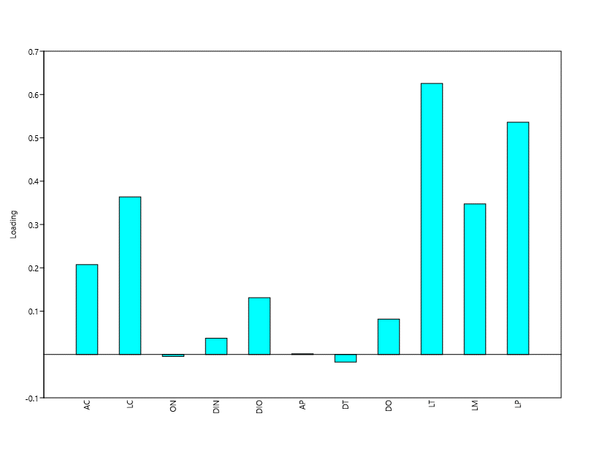
 |  |  |  |  | LOADINGS
PC | Eigenvalue | % variance |  |  |  | PC 1 | PC 2 | PC 3 | PC 4 | PC 5 | PC 6 | PC 7 | PC 8 | PC 9 | PC 10 | PC 11
1 | 0.774859 | 39.381 |  | pca1 | HW | 0.20728 | -0.039829 | 0.11563 | 0.33942 | 0.26046 | -0.39512 | 0.74047 | 0.093531 | -0.064392 | -0.20422 | -0.0041123
2 | 0.321671 | 16.348 |  |  | HL | 0.36365 | -0.2772 | 0.79021 | -0.2281 | -0.18199 | -0.17486 | -0.15316 | -0.044141 | -0.13533 | 0.063699 | 0.054667
3 | 0.241927 | 12.295 |  |  | NED | -0.0043312 | -0.093427 | 0.082997 | -0.31115 | 0.19916 | 0.088631 | -0.0088682 | 0.73943 | 0.49079 | -0.22306 | 0.05065
4 | 0.168372 | 8.5572 |  |  | IND | 0.037503 | -0.055284 | 0.091971 | 0.037526 | 0.37088 | -0.033687 | 0.065007 | -0.14312 | 0.43664 | 0.73981 | -0.29033
5 | 0.125822 | 6.3946 |  |  | IOD | 0.13103 | 0.057463 | 0.12493 | 0.80219 | -0.22786 | -0.039709 | -0.37838 | 0.18531 | 0.28828 | -0.065065 | -0.045537
6 | 0.0929028 | 4.7216 |  |  | EW | 0.0014943 | 0.11548 | 0.26451 | 0.19189 | 0.71125 | 0.43871 | -0.20602 | 0.0074467 | -0.34706 | -0.12904 | 0.043901
7 | 0.0799647 | 4.064 |  |  | TD | -0.017409 | 0.06092 | -0.016531 | 0.095268 | -0.010443 | 0.01662 | 0.075712 | 0.11345 | -0.011664 | 0.38589 | 0.90477
8 | 0.0770551 | 3.9162 | 95.6776 |  | ED | 0.081547 | -0.056741 | 0.025114 | -0.069391 | 0.19151 | -0.019025 | -0.067795 | -0.6063 | 0.55434 | -0.43031 | 0.28809
9 | 0.0350741 | 1.7826 |  |  | TL | 0.62551 | -0.57726 | -0.42938 | 0.046531 | 0.0258 | 0.28117 | -0.019249 | 0.02237 | -0.082437 | 0.036745 | 0.015363
10 | 0.0288103 | 1.4642 |  |  | HaL | 0.34742 | 0.49207 | 0.15975 | -0.044192 | -0.3019 | 0.5915 | 0.37139 | -0.048638 | 0.15383 | 0.021348 | -0.065327
11 | 0.0211548 | 1.0752 |  |  | FL | 0.53599 | 0.55756 | -0.22469 | -0.19029 | 0.18822 | -0.4251 | -0.29949 | 0.065796 | -0.067596 | 0.01974 | 0.0062051
 |  |  |  |  |  | 2.3096841 | 0.183752 | 0.984511 | 0.669702 | 1.225087 | 0.32913 | 0.1196168 | 0.3851347 | 1.215401 | 0.215537 | 0.9583398
 |  |  |  |  |  | 39.381 | 16.348 | 12.295 | 8.5572 | 6.3946 | 4.7216 | 4.064 | 3.9162 | 1.7826 | 1.4642 | 1.0752
 |  |  |  |  |  | 39.381 | 55.729 | 68.024 | 76.5812 | 82.9758 | 87.6974 | 91.7614 | 95.6776 | 97.4602 | 98.9244 | 99.9996

 |  |  |  |  | Morphological variable | Components
 |  |  |  |  |  | PC 1 | PC 2 | PC 3 | PC 4
 |  |  |  |  | HW | 0.20728 | -0.039829 | 0.11563 | 0.33942
 |  |  |  |  | HL | 0.36365 | -0.2772 | 0.79021 | -0.2281
 |  |  |  |  | NED | -0.0043312 | -0.093427 | 0.082997 | -0.31115
 |  |  |  |  | IND | 0.037503 | -0.055284 | 0.091971 | 0.037526
 |  |  |  |  | IOD | 0.13103 | 0.057463 | 0.12493 | 0.80219
 |  |  |  |  | EW | 0.0014943 | 0.11548 | 0.26451 | 0.19189
 |  |  |  |  | TD | -0.017409 | 0.06092 | -0.016531 | 0.095268
 |  |  |  |  | ED | 0.081547 | -0.056741 | 0.025114 | -0.069391
 |  |  |  |  | TL | 0.62551 | -0.57726 | -0.42938 | 0.046531
 |  |  |  |  | HaL | 0.34742 | 0.49207 | 0.15975 | -0.044192
 |  |  |  |  | FL | 0.53599 | 0.55756 | -0.22469 | -0.19029
 |  |  |  |  | Charge extraction sums
 |  |  |  |  | Total | 2.3096841 | 0.183752 | 0.984511 | 0.669702
 |  |  |  |  | % of Variance | 39.381 | 16.348 | 12.295 | 8.5572
 |  |  |  |  | % accumulated | 39.381 | 55.729 | 68.024 | 76.5812
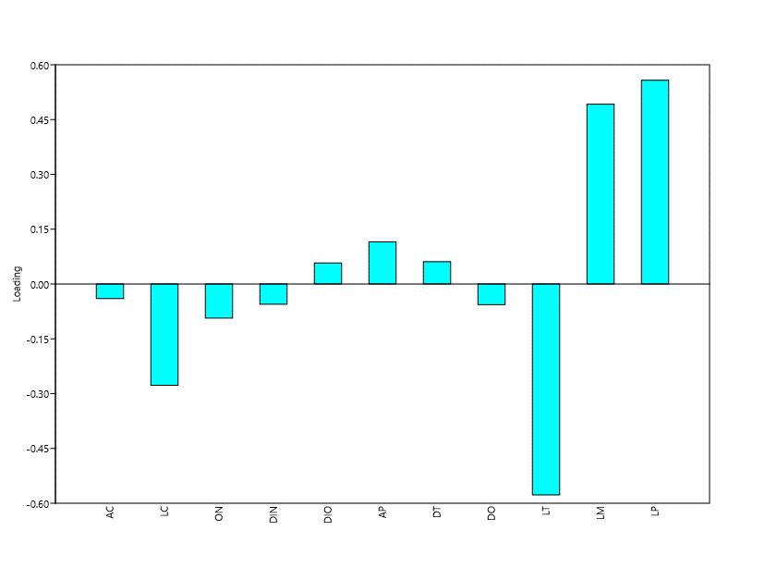
 |  |  |  | PCA2

